Nomenklatur
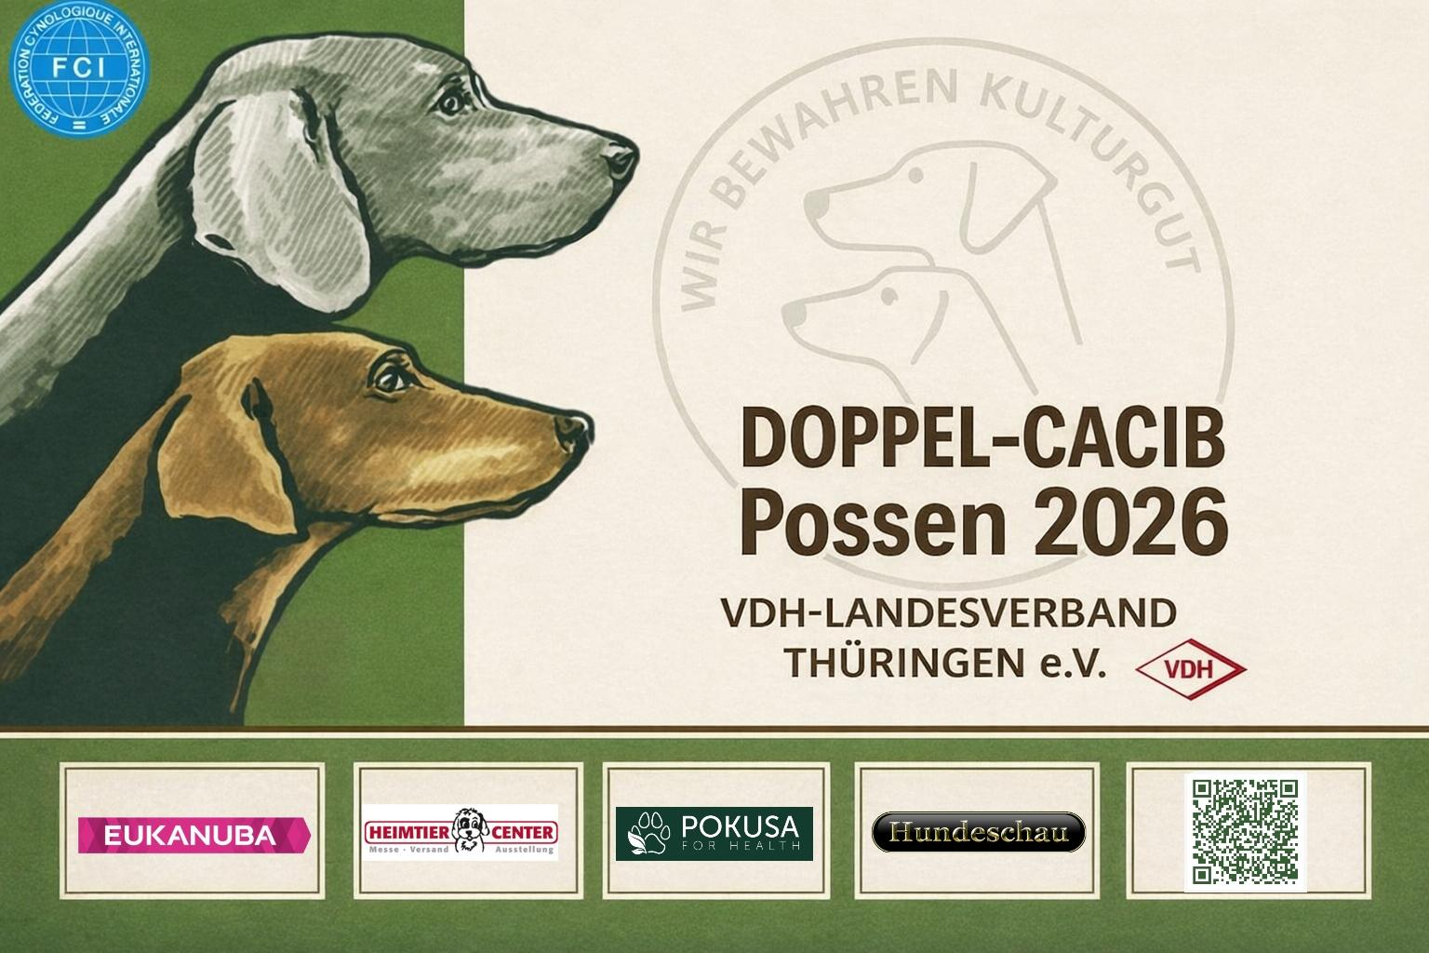 |  | VDH LV THÜRINGEN e.V. 1. Vorsitzender Dirk Topel Erlenweg 2 83700 Reitrain Tel.: (0 80 22) 70 54 57 Mobil: (01 71) 2 20 13 61 Stnr. 151/142/15713 Finanzamt Erfurt

Produktverzeichnis (Nomenklatur) – Auswahl

Bitte markieren (X) – wenn nichts ausgefüllt, entscheidet der Veranstalter.

1 | Bekleidung für Besitzer*innen
2 | Fachliteratur / Fachzeitschriften
3 | Geschenkartikel / Schmuck
4 | Heilmittel / Tiergesundheit
5 | Hundespielzeug
6 | Hundeausstattung und Zubehör
7 | Hundeartikel
8 | Hundefutter / Ergänzungsfuttermittel
9 | Hundekosmetikartikel
10 | Hundeschule / Ausbildung
11 | Pflegeprodukte
12 | Reiseanbieter
13 | Tiermalerei / Fotografie
14 | Versicherungen
15 | Vereine / Verbände
16 | Sonstiges

Kurzbeschreibung Ihres Unternehmens (für Ausstellerkatalog):

